encadré 2
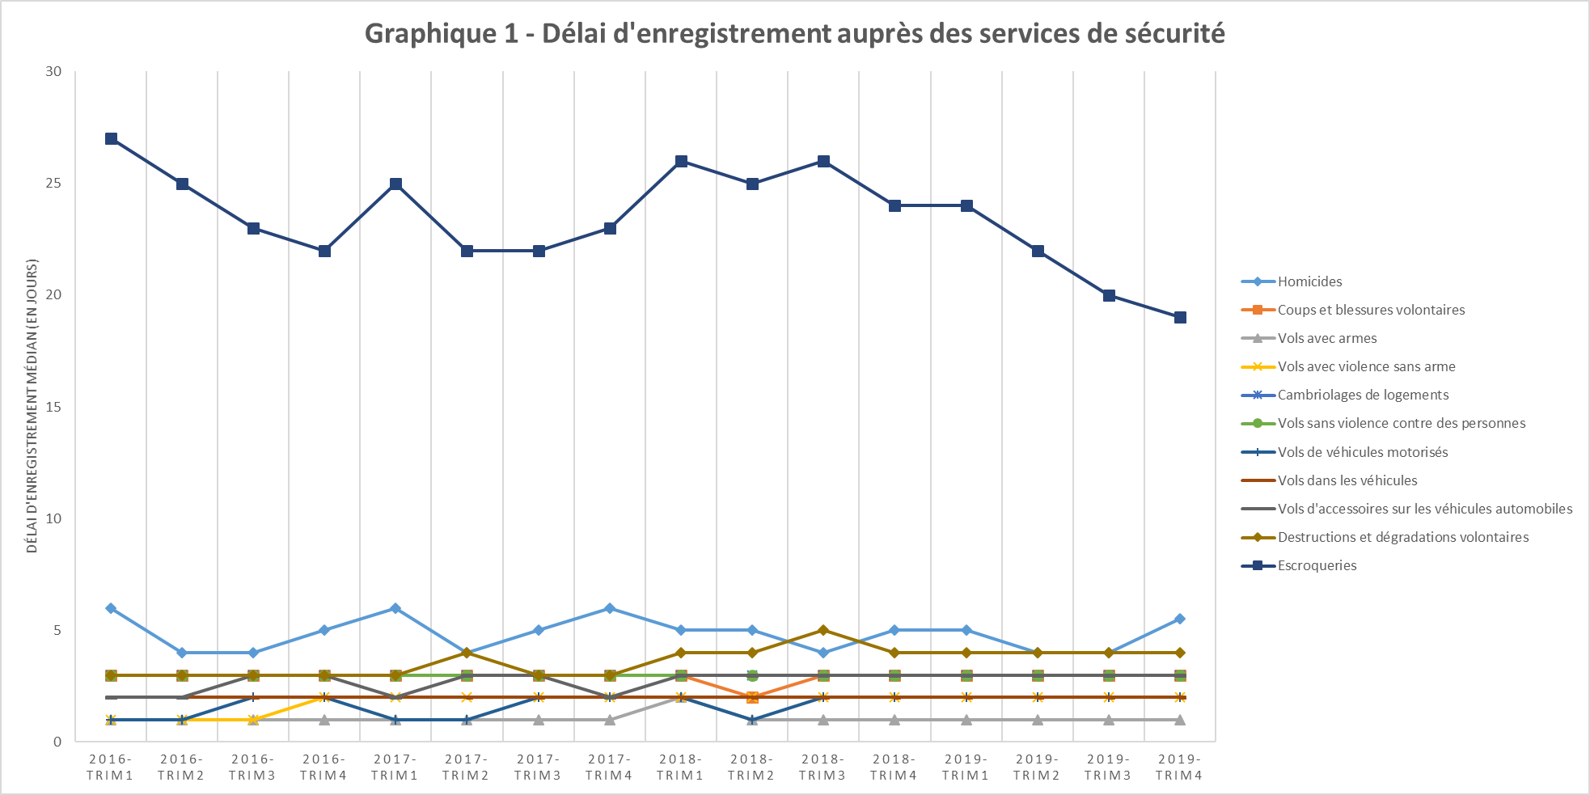

Champ : France métropolitaine.
Note de lecture: Le délai médian de la plupart des indicateurs conjoncturels est resté stable, et inférieur à 5 jours. En revanche le délai
d’enregistrement des escroqueries est bien plus long (19 jours au dernier trimestre 2019). Celui des violences sexuelles n’est pas représenté ici par
souci de lisibilité, son niveau pouvant dépasser 100 jours. Il fait l’objet d’un graphique séparé.
Source : SSMSI, Base des crimes et délits enregistrés par la police et la gendarmerie, données provisoires.

Graphique 2 - Délai d'enregistrement des violences sexuelles
 | Viols sur majeurs | Viols sur mineurs | Agressions sexuelles sur majeurs | Agressions sexuelles sur mineurs
2016-trim1 | 36 | 383 | 7 | 195
2016-trim2 | 24 | 333 | 7 | 196
2016-trim3 | 11 | 275 | 5 | 142
2016-trim4 | 27 | 347 | 11 | 192
2017-trim1 | 24 | 378.5 | 8 | 189
2017-trim2 | 18 | 336 | 6 | 168
2017-trim3 | 16 | 329 | 6 | 144
2017-trim4 | 35 | 379 | 11 | 194
2018-trim1 | 43 | 388 | 12 | 188
2018-trim2 | 30 | 357 | 8 | 170
2018-trim3 | 17 | 335 | 6 | 212
2018-trim4 | 41 | 341 | 9 | 170.5
2019-trim1 | 59 | 399 | 9 | 217.5
2019-trim2 | 37 | 392 | 7 | 202
2019-trim3 | 33 | 365.5 | 7 | 232
2019-trim4 | 70 | 409 | 11 | 237
Source : SSMSI, Base des crimes et délits enregistrés par la police et la gendarmerie, données provisoires.

Champ : France métropolitaine
Note de lecture : 50 % des dépôts de plainte pour viols sur majeurs pendant le dernier trimestre 2019 l’ont été 70 jours ou plus après la date de
commission (ou le début) des faits.
Source : SSMSI, Base des crimes et délits enregistrés par la police et la gendarmerie, données provisoires.

